每日讨论
java高薪训练营03期

2020-04-03
 | mybatis
 |  | 最佳实践中，通常一个Xml映射文件，都会写一个Dao接口与之对应，请问，这个Dao接口的工作原理是什么？Dao接口里的方法，参数不同时，方法能重载吗？
 |  |  | 答：Dao接口，就是人们常说的Mapper接口，接口的全限名，就是映射文件中的namespace的值，接口的方法名，就是映射文件中MappedStatement的id值，接口方法内的参数，就是传递给sql的参数。Mapper接口是没有实现类的，当调用接口方法时，接口全限名+方法名拼接字符串作为key值，可唯一定位一个MappedStatement， 举例：com.mybatis3.mappers.StudentDao.findStudentById，可以唯一找到namespace为com.mybatis3.mappers.StudentDao下面id = findStudentById的MappedStatement。在Mybatis中，每一个<select>、<insert>、<update>、<delete>标签，都会被解析为一个MappedStatement对象。 Dao接口里的方法，是不能重载的，因为是全限名+方法名的保存和寻找策略。 Dao接口的工作原理是JDK动态代理，Mybatis运行时会使用JDK动态代理为Dao接口生成代理proxy对象，代理对象proxy会拦截接口方法，转而执行MappedStatement所代表的sql，然后将sql执行结果返回。

 | springIOC
 |  | 请描述你对Spring Bean的生命周期的理解。
 |  |  | SpringBean的生命周期指一个Bean对象从创建、到销毁的过程。SpringBean不等于普通对象，实例化一个java对象只是Bean生命周期过程的一步，只有走完了流程，才称之为SpringBean。核心过程如下： （1）实例化Bean： 主要通过反射技术，实例化Java对象 （2）设置对象属性（依赖注入）： 向实例化后的Java对象中注入属性 （3）处理Aware接口： 接着，Spring会检测该对象是否实现了xxxAware接口，并将相关的xxxAware实例注入给Bean： ①如果这个Bean已经实现了BeanNameAware接口，会调用它实现的setBeanName(String beanId)方法，此处传递的就是Spring配置文件中Bean的id值； ②如果这个Bean已经实现了BeanFactoryAware接口，会调用它实现的setBeanFactory()方法，传递的是Spring工厂自身。 ③如果这个Bean已经实现了ApplicationContextAware接口，会调用setApplicationContext(ApplicationContext)方法，传入Spring上下文； （4）BeanPostProcessor： 如果想对Bean进行一些自定义的处理，那么可以让Bean实现了BeanPostProcessor接口，那将会调用postProcessBeforeInitialization(Object obj, String s)方法。 （5）InitializingBean 与 init-method： 实现接口InitializingBean完成一些初始化逻辑 如果Bean在Spring配置文件中配置了 init-method 属性，则会自动调用其配置的初始化方法，完成一些初始化逻辑。 （6）如果这个Bean实现了BeanPostProcessor接口，那将会调用postProcessAfterInitialization(Object obj, String s)方法，在这个过程中比如可以做代理增强 （7）DisposableBean： 当Bean不再需要时，会经过清理阶段，如果Bean实现了DisposableBean这个接口，会调用其实现的destroy()方法； （8）destroy-method： 最后，如果这个Bean的Spring配置中配置了destroy-method属性，会自动调用其配置的销毁方法。
 | mybatis
 |  | Mybatis映射文件中，如果A标签通过include引用了B标签的内容，请问，B标签能否定义在A标签的后面，还是说必须定义在A标签的前面？
 |  |  | 答案：虽然Mybatis解析Xml映射文件是按照顺序解析的，但是，被引用的B标签依然可以定义在任何地方，Mybatis都可以正确识别。 原理是，Mybatis解析A标签，发现A标签引用了B标签，但是B标签尚未解析到，尚不存在，此时，Mybatis会将A标签标记为未解析状态，然后继续解析余下的标签，包含B标签，待所有标签解析完毕，Mybatis会重新解析那些被标记为未解析的标签，此时再解析A标签时，B标签已经存在，A标签也就可以正常解析完成了。

 | 如何理解IOC 和 DI，他们是什么关系。
 | 追问1：依赖注入有哪几种形式?
 | 追问2： Service Locator vs. Dependency Injection有哪些不同
 |  |  | IoC是一种设计模式，是一种思想，相当于一个容器，而DI就好比是实现IOC的一种方式。所谓依赖注入，就是由IoC容器在运行期间，动态地将某种依赖关系注入到对象之中。 构造器注入（Constructor Injection）：Ioc容器会智能地选择选择和调用合的构造函数以创建依赖的对象。如果被选择的构造函数具有相应的参数，Ioc容器在调用构造函数之前解析注册的依赖关系并自行获得相应参数对象； 属性注入（Property Injection）：如果需要使用到被依赖对象的某个属性，在被依赖对象被创建之后，Ioc容器会自动初始化该属性； 方法注入（Method Injection）：如果被依赖对象需要调用某个方法进行相应的初始化，在该对象创建之后，Ioc容器会自动调用该方法。 我们面临Service Locator和Dependency Injection之间的选择。应该注意，尽管我们前面那个简单的例子不足以表现出来，实际上这两个模式都提供了基本的解耦合能力。无论使用哪个模式，应用程序代码都不依赖于服务接口的具体实现。两者之间最重要的区别在于：具体实现以什么方式提供给应用程序代码。使用Service Locator模式时，应用程序代码直接向服务定位器发送一个消息，明确要求服务的实现；使用Dependency Injection模式时，应用程序代码不发出显式的请求，服务的实现自然会出现在应用程序代码中，这也就是所谓控制反转。

 | 谈谈Spring中都用到了哪些设计模式？并举例说明。
 |  |  | 工厂设计模式 : Spring使用工厂模式通过 BeanFactory、ApplicationContext 创建 bean 对象。
 |  |  | 代理设计模式 : Spring的AOP功能用到了JDK的动态代理和CGLIB字节码生成技术；
 |  |  | 单例设计模式 : Spring 中的 Bean 默认都是单例的。
 |  |  | 模板方法模式 : Spring 中 jdbcTemplate、hibernateTemplate 等以 Template 结尾的对数据库操作的类，它们就使用到了模板模式。
 |  |  | 包装器设计模式 : 我们的项目需要连接多个数据库，而且不同的客户在每次访问中根据需要会去访问不同的数据库。这种模式让我们可以根据客户的需求能够动态切换不同的数据源。
 |  |  | 观察者模式: Spring 事件驱动模型就是观察者模式很经典的一个应用。
 |  |  | 适配器模式 :Spring AOP 的增强或通知(Advice)使用到了适配器模式、spring MVC 中也是用到了适配器模式适配Controller。
 | Spring的AOP理解：（内容很多，关键组织语言。不适合背书的面试题）
 |  |  | OOP面向对象，允许开发者定义纵向的关系，但并适用于定义横向的关系，导致了大量代码的重复，而不利于各个模块的重用。 AOP，一般称为面向切面，作为面向对象的一种补充，用于将那些与业务无关，但却对多个对象产生影响的公共行为和逻辑，抽取并封装为一个可重用的模块，这个模块被命名为“切面”（Aspect），减少系统中的重复代码，降低了模块间的耦合度，同时提高了系统的可维护性。可用于权限认证、日志、事务处理。 AOP实现的关键在于 代理模式，AOP代理主要分为静态代理和动态代理。静态代理的代表为AspectJ；动态代理则以Spring AOP为代表。 （1）AspectJ是静态代理的增强，所谓静态代理，就是AOP框架会在编译阶段生成AOP代理类，因此也称为编译时增强，他会在编译阶段将AspectJ(切面)织入到Java字节码中，运行的时候就是增强之后的AOP对象。 （2）Spring AOP使用的动态代理，所谓的动态代理就是说AOP框架不会去修改字节码，而是每次运行时在内存中临时为方法生成一个AOP对象，这个AOP对象包含了目标对象的全部方法，并且在特定的切点做了增强处理，并回调原对象的方法。 Spring AOP中的动态代理主要有两种方式，JDK动态代理和CGLIB动态代理： ①JDK动态代理只提供接口的代理，不支持类的代理。核心InvocationHandler接口和Proxy类，InvocationHandler 通过invoke()方法反射来调用目标类中的代码，动态地将横切逻辑和业务编织在一起；接着，Proxy利用 InvocationHandler动态创建一个符合某一接口的的实例, 生成目标类的代理对象。 ②如果代理类没有实现 InvocationHandler 接口，那么Spring AOP会选择使用CGLIB来动态代理目标类。CGLIB（Code Generation Library），是一个代码生成的类库，可以在运行时动态的生成指定类的一个子类对象，并覆盖其中特定方法并添加增强代码，从而实现AOP。CGLIB是通过继承的方式做的动态代理，因此如果某个类被标记为final，那么它是无法使用CGLIB做动态代理的。 （3）静态代理与动态代理区别在于生成AOP代理对象的时机不同，相对来说AspectJ的静态代理方式具有更好的性能，但是AspectJ需要特定的编译器进行处理，而Spring AOP则无需特定的编译器处理。 InvocationHandler 的 invoke(Object proxy,Method method,Object[] args)：proxy是最终生成的代理实例; method 是被代理目标实例的某个具体方法; args 是被代理目标实例某个方法的具体入参, 在方法反射调用时使用。
 | 解释一下代理模式（Proxy）
 |  |  | 代理模式： 代理模式就是本该我做的事，我不做，我交给代理人去完成。就比如，我生产了一些产品，我自己不卖，我委托代理商帮我卖，让代理商和顾客打交道，我自己负责主要产品的生产就可以了。 代理模式的使用，需要有本类，和代理类，本类和代理类共同实现统一的接口。然后在main中调用就可以了。本类中的业务逻辑一般是不会变动的，在我们需要的时候可以不断的添加代理对象，或者修改代理类来实现业务的变更。 代理模式可以分为： 静态代理 优点：可以做到在不修改目标对象功能的前提下，对目标功能扩展 缺点：因为本来和代理类要实现统一的接口，所以会产生很多的代理类，类太多，一旦接口增加方法，目标对象和代理对象都要维护。 动态代理（JDK代理/接口代理） 代理对象，不需要实现接口，代理对象的生成，是利用JDK的API，动态的在内存中构建代理对象，需要我们指定代理对象/目标对象实现的接口的类型。 Cglib代理 特点: 在内存中构建一个子类对象，从而实现对目标对象功能的扩展。 使用场景： 修改代码的时候。不用随便去修改别人已经写好的代码，如果需要修改的话，可以通过代理的方式来扩展该方法。 隐藏某个类的时候，可以为其提供代理类 当我们要扩展某个类功能的时候，可以使用代理类 当一个类需要对不同的调用者提供不同的调用权限的时候，可以使用代理类来实现。 减少本类代码量的时候。 需要提升处理速度的时候。就比如我们在访问某个大型系统的时候，一次生成实例会耗费大量的时间，我们可以采用代理模式，当用来需要的时候才生成实例，这样就能提高访问的速度。

2020-04-15 | 解释不同方式的自动装配
 |  |  | 有五种自动装配的方式，可以用来指导Spring容器用自动装配方式来进行依赖注入。 ● no：默认的方式是不进行自动装配，通过显式设置ref属性来进行装配。 ● byName：通过参数名自动装配，Spring容器在配置文件中发现bean的autowire属性被设置成byname，之后容器试图匹配、装配和该bean的属性具有相同名字的bean。 ● byType:：通过参数类型自动装配，Spring容器在配置文件中发现bean的autowire属性被设置成byType，之后容器试图匹配、装配和该bean的属性具有相同类型的bean。如果有多个bean符合条件，则抛出错误。 ● constructor：这个方式类似于byType，但是要提供给构造器参数，如果没有确定的带参数的构造器参数类型，将会抛出异常。 ● autodetect：首先尝试使用constructor来自动装配，如果无法工作，则使用byType方式。

 | 描述一下 Spring MVC 请求处理流程
 |  |  | 第⼀步：⽤户发送请求⾄前端控制器DispatcherServlet 第⼆步： DispatcherServlet收到请求调⽤HandlerMapping处理器映射器 第三步：处理器映射器根据请求Url找到具体的Handler（后端控制器），⽣成处理器对象及处理器拦截 器(如果 有则⽣成)⼀并返回DispatcherServlet 第四步： DispatcherServlet调⽤HandlerAdapter处理器适配器去调⽤Handler 第五步：处理器适配器执⾏Handler 第六步： Handler执⾏完成给处理器适配器返回ModelAndView 第七步：处理器适配器向前端控制器返回 ModelAndView， ModelAndView 是SpringMVC 框架的⼀个 底层对 象，包括 Model 和 View 第⼋步：前端控制器请求视图解析器去进⾏视图解析，根据逻辑视图名来解析真正的视图。 第九步：视图解析器向前端控制器返回View 第⼗步：前端控制器进⾏视图渲染，就是将模型数据（在 ModelAndView 对象中）填充到 request 域 第⼗⼀步：前端控制器向⽤户响应结果

 | Mybaits的有点及缺点
 |  |  | 优点： （1）基于SQL语句编程，相当灵活，不会对应用程序或者数据库的现有设计造成任何影响，SQL写在XML里，解除sql与程序代码的耦合，便于统一管理；提供XML标签，支持编写动态SQL语句，并可重用。 （2）与JDBC相比，减少了50%以上的代码量，消除了JDBC大量冗余的代码，不需要手动开关连接； （3）很好的与各种数据库兼容（因为MyBatis使用JDBC来连接数据库，所以只要JDBC支持的数据库MyBatis都支持）。 （4）能够与Spring很好的集成； （5）提供映射标签，支持对象与数据库的ORM字段关系映射；提供对象关系映射标签，支持对象关系组件维护。 缺点： （1）SQL语句的编写工作量较大，尤其当字段多、关联表多时，对开发人员编写SQL语句的功底有一定要求。 （2）SQL语句依赖于数据库，导致数据库移植性差，不能随意更换数据库。

2020-04-16 | Spring如何处理线程并发问题的？
 |  |  | 在一般情况下，只有无状态的Bean才可以在多线程环境下共享，在Spring中，绝大部分Bean都可以声明为singleton作用域，因为Spring对一些Bean中非线程安全状态采用ThreadLocal进行处理，解决线程安全问题。 ThreadLocal和线程同步机制都是为了解决多线程中相同变量的访问冲突问题。同步机制采用了“时间换空间”的方式，仅提供一份变量，不同的线程在访问前需要获取锁，没获得锁的线程则需要排队。而ThreadLocal采用了“空间换时间”的方式。 ThreadLocal会为每一个线程提供一个独立的变量副本，从而隔离了多个线程对数据的访问冲突。因为每一个线程都拥有自己的变量副本，从而也就没有必要对该变量进行同步了。ThreadLocal提供了线程安全的共享对象，在编写多线程代码时，可以把不安全的变量封装进ThreadLocal。

 | Spring MVC的主要组件有哪些？并简述。
 |  |  | （1）前端控制器 DispatcherServlet（不需要程序员开发） 作用：接收请求、响应结果，相当于转发器，有了DispatcherServlet 就减少了其它组件之间的耦合度。 （2）处理器映射器HandlerMapping（不需要程序员开发） 作用：根据请求的URL来查找Handler （3）处理器适配器HandlerAdapter 注意：在编写Handler的时候要按照HandlerAdapter要求的规则去编写，这样适配器HandlerAdapter才可以正确的去执行Handler。 （4）处理器Handler（需要程序员开发） （5）视图解析器 ViewResolver（不需要程序员开发） 作用：进行视图的解析，根据视图逻辑名解析成真正的视图（view） （6）视图View（需要程序员开发jsp）

2020-04-17 | 简述注解原理？
 |  |  | 注解本质是一个继承了Annotation的特殊接口，其具体实现类是Java运行时生成的动态代理类。我们通过反射获取注解时，返回的是Java运行时生成的动态代理对象。通过代理对象调用自定义注解的方法，会最终调用AnnotationInvocationHandler的invoke方法。该方法会从memberValues这个Map中索引出对应的值。而memberValues的来源是Java常量池。

 | SpringMVC中拦截器和多个拦截器的执⾏流程分别是怎样的？
 |  |  | 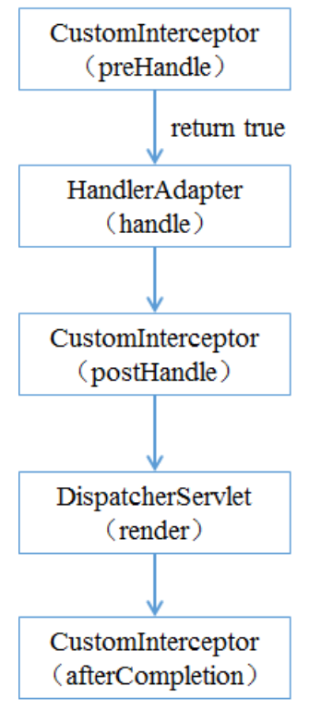 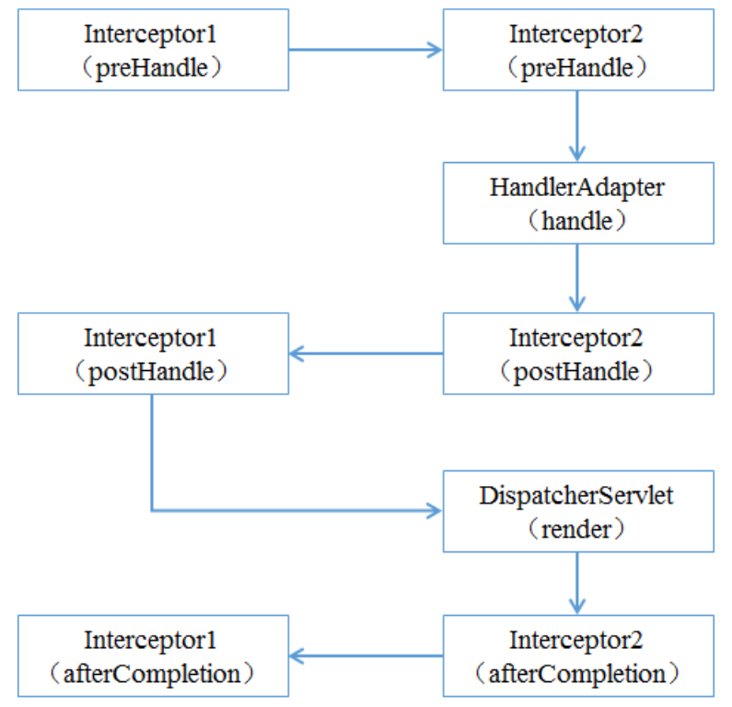 单个： 1）程序先执⾏preHandle()⽅法，如果该⽅法的返回值为true，则程序会继续向下执⾏处理器中的⽅ 法，否则将不再向下执⾏。 2）在业务处理器（即控制器Controller类）处理完请求后，会执⾏postHandle()⽅法，然后会通过 DispatcherServlet向客户端返回响应。 3）在DispatcherServlet处理完请求后，才会执⾏afterCompletion()⽅法。 多个： 当有多个拦截器同时⼯作时，它们的preHandle()⽅法会按照配置⽂件中拦截器的配置 顺序执⾏，⽽它们的postHandle()⽅法和afterCompletion()⽅法则会按照配置顺序的反序执⾏。

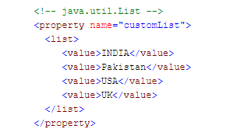
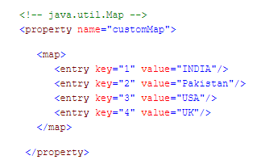
2020-04-20 | 如何在Spring里注入Java集合?请举例?
 |  |  | Spring提供了四种类型的配置元素集合,如下: <list>:帮助注入一组值,允许重复。 <set>:帮助注入一组值,不允许重复。 < map>:帮助注入一个K-V的集合,名称和值可以是任何类型的。 <props>:帮助注入一个名称-值对集合，名称和值都是字符串。
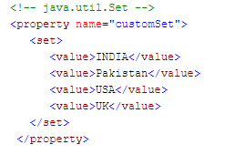

 | JPA 和 Spring Data JPA 是一回事吗？
 |  |  | Spring Data Jpa 是应⽤于Dao层的⼀个框架，简化数据库开发的，作⽤和Mybatis框架⼀样，但是在使 ⽤⽅式和底层机制是有所不同的。最明显的⼀个特点， Spring Data Jpa 开发Dao的时候，很多场景我们 连sql语句都不需要开发。 Spring Data JPA 是 Spring 基于JPA 规范的基础上封装的⼀套 JPA 应⽤框架，可使开发者⽤极简的 代码即可实现对数据库的访问和操作。它提供了包括增删改查等在内的常⽤功能！学习并使⽤ Spring Data JPA 可以极⼤提⾼开发效率。 说明： Spring Data JPA 极⼤简化了数据访问层代码。 如何简化呢？使⽤了Spring Data JPA，我们Dao层中只需要写接⼝，不需要写实现类，就⾃动具有 了增删改查、分⻚查询等⽅法。 使⽤Spring Data JPA 很多场景下不需要我们⾃⼰写sql语句

2020-04-21 | 构造方法注入和setter注入之间的区别
 |  |  | 1、在Setter注入,可以将依赖项部分注入,构造方法注入不能部分注入，因为调用构造方法如果传入所有的参数就会报错。 2、如果我们为同一属性提供Setter和构造方法注入，Setter注入将覆盖构造方法注入。但是构造方法注入不能覆盖setter注入值。显然，构造方法注入被称为创建实例的第一选项。 3、使用setter注入你不能保证所有的依赖都被注入,这意味着你可以有一个对象依赖没有被注入。在另一方面构造方法注入直到你所有的依赖都注入后才开始创建实例。 4、在构造函数注入,如果A和B对象相互依赖：A依赖于B,B也依赖于A,此时在创建对象的A或者B时，Spring抛出ObjectCurrentlyInCreationException。所以Spring可以通过setter注入,从而解决循环依赖的问题。

 | 事务的四⼤特性
 |  |  | 原⼦性（Atomicity） 原⼦性是指事务是⼀个不可分割的⼯作单位，事务中的操作要么都发⽣，要么都 不发⽣。 从操作的⻆度来描述，事务中的各个操作要么都成功要么都失败 ⼀致性（Consistency） 事务必须使数据库从⼀个⼀致性状态变换到另外⼀个⼀致性状态。 例如转账前A有1000， B有1000。转账后A+B也得是2000。 ⼀致性是从数据的⻆度来说的，（1000， 1000） （900， 1100），不应该出现（900， 1000） 隔离性（Isolation） 事务的隔离性是多个⽤户并发访问数据库时，数据库为每⼀个⽤户开启的事务， 每个事务不能被其他事务的操作数据所⼲扰，多个并发事务之间要相互隔离。 ⽐如：事务1给员⼯涨⼯资2000，但是事务1尚未被提交，员⼯发起事务2查询⼯资，发现⼯资涨了2000 块钱，读到了事务1尚未提交的数据（脏读） 持久性（Durability） 持久性是指⼀个事务⼀旦被提交，它对数据库中数据的改变就是永久性的，接下来即使数据库发⽣故障 也不应该对其有任何影响

2020-04-23 | FileSystemResource和ClassPathResource之间的区别是什么？
 |  |  | 在FileSystemResource中你需要给出spring-config.xml(Spring配置)文件相对于您的项目的相对路径或文件的绝对位置。 在ClassPathResource中Sping查找文件使用ClassPath，因此spring-config.xml应该包含在类路径下。 一句话,ClassPathResource在类路径下搜索和FileSystemResource在文件系统下搜索。

 | Spring Boot 的核心配置文件有哪几个？它们的区别是什么？
 |  |  | Spring Boot 的核心配置文件是 application 和 bootstrap 配置文件。 application 配置文件这个容易理解，主要用于 Spring Boot 项目的自动化配置。 bootstrap 配置文件有以下几个应用场景。 使用 Spring Cloud Config 配置中心时，这时需要在 bootstrap 配置文件中添加连接到配置中心的配置属性来加载外部配置中心的配置信息； 一些固定的不能被覆盖的属性； 一些加密/解密的场景；

2020-04-24 | Spring Boot 中如何解决跨域问题 ?
 |  |  | 跨域可以在前端通过 JSONP 来解决，但是 JSONP 只可以发送 GET 请求，无法发送其他类型的请求，在 RESTful 风格的应用中，就显得非常鸡肋，因此我们推荐在后端通过 （CORS，Cross-origin resource sharing） 来解决跨域问题。这种解决方案并非 Spring Boot 特有的，在传统的 SSM 框架中，就可以通过 CORS 来解决跨域问题，只不过之前我们是在 XML 文件中配置 CORS ，现在则是通过 @CrossOrigin 注解来解决跨域问题。

 | 说说SpringBoot自动配置原理
 |  |  | SpringBoot自动配置主要是通过@EnableAutoConfiguation,@Conditional,@EnableConfigProperties，@ConfigurationProperties等注解实现的。 具体流程如下：当我们写好一个启动类后，我们会在启动类上加一个@SpringBootApplication,我们可以点开这个注解可以看到它内部有一个@EnableAutoConfiguation的注解，我们继续进入这个注解可以看到一个@Import的注解，这个注解引入了一个AutoConfigurationImportSelector的类。我们继续打开这个类可以看到它有一个selectorImport的方法，这个方法又调用了一个getCandidateConfigurations方法，这个方法内部通过SpringFactoriesLoader.loadFactoryNames最终调用loadSpringFactories加载到一个META-INF下的spring.factories文件。打开这个文件可以看到是一组一组的key=value的形式，其中一个key是EnableAutoConfiguration类的全类名，而它的value是一个xxxxAutoConfiguration的类名的列表，这些类名以逗号分隔。当我们通过springApplication.run启动的时候内部就会执行selectImports方法从而找到配置类对应的class。然后将所有自动配置类加载到Spring容器中，进而实现自动配置。

2020-04-28 | 谈谈Tomcat顶层架构
 |  |  | （1）Tomcat中只有一个Server，一个Server可以有多个Service，一个Service可以有多个Connector和一个Container； （2） Server掌管着整个Tomcat的生死大权； （4）Service 是对外提供服务的； （5）Connector用于接受请求并将请求封装成Request和Response来具体处理； （6）Container用于封装和管理Servlet，以及具体处理request请求； 知道了整个Tomcat顶层的分层架构和各个组件之间的关系以及作用，对于绝大多数的开发人员来说Server和Service对我们来说确实很远，而我们开发中绝大部分进行配置的内容是属于Connector和Container的，所以接下来介绍一下Connector和Container。
 | Connector和Container的微妙关系
 |  |  | 由上述内容我们大致可以知道一个请求发送到Tomcat之后，首先经过Service然后会交给我们的Connector，Connector用于接收请求并将接收的请求封装为Request和Response来具体处理，Request和Response封装完之后再交由Container进行处理，Container处理完请求之后再返回给Connector，最后在由Connector通过Socket将处理的结果返回给客户端，这样整个请求的就处理完了！ Connector最底层使用的是Socket来进行连接的，Request和Response是按照HTTP协议来封装的，所以Connector同时需要实现TCP/IP协议和HTTP协议！ Tomcat既然处理请求，那么肯定需要先接收到这个请求，接收请求这个东西我们首先就需要看一下Connector！

2020-04-29 | 谈谈Connector的架构分析
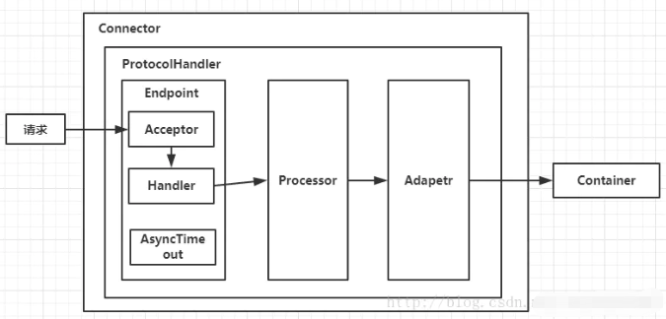

 |  |  | Connector用于接受请求并将请求封装成Request和Response，然后交给Container进行处理，Container处理完之后在交给Connector返回给客户端。 因此，我们可以把Connector分为四个方面进行理解： （1）Connector如何接受请求的？ （2）如何将请求封装成Request和Response的？ （3）封装完之后的Request和Response如何交给Container进行处理的？ （4）Container处理完之后如何交给Connector并返回给客户端的？ 首先看一下Connector的结构图（图B），如下所示： Connector就是使用ProtocolHandler来处理请求的，不同的ProtocolHandler代表不同的连接类型，比如：Http11Protocol使用的是普通Socket来连接的，Http11NioProtocol使用的是NioSocket来连接的。 其中ProtocolHandler由包含了三个部件：Endpoint、Processor、Adapter。 （1）Endpoint用来处理底层Socket的网络连接，Processor用于将Endpoint接收到的Socket封装成Request，Adapter用于将Request交给Container进行具体的处理。 （2）Endpoint由于是处理底层的Socket网络连接，因此Endpoint是用来实现TCP/IP协议的，而Processor用来实现HTTP协议的，Adapter将请求适配到Servlet容器进行具体的处理。 （3）Endpoint的抽象实现AbstractEndpoint里面定义的Acceptor和AsyncTimeout两个内部类和一个Handler接口。Acceptor用于监听请求，AsyncTimeout用于检查异步Request的超时，Handler用于处理接收到的Socket，在内部调用Processor进行处理。 至此，我们应该很轻松的回答（1）（2）（3）的问题了，但是（4）还是不知道，那么我们就来看一下Container是如何进行处理的以及处理完之后是如何将处理完的结果返回给Connector的？

2020-04-30 | Container 有哪些具体的组件，他们之间的关系是什么，并简要说明一下每个组件的职责。

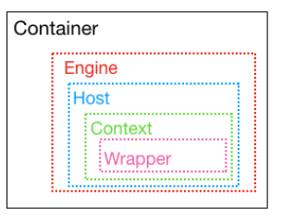
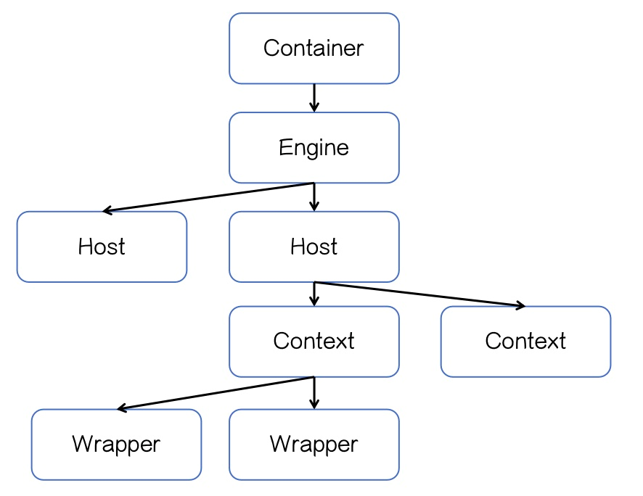

 |  |  | Container组件下有⼏种具体的组件，分别是Engine、 Host、 Context和Wrapper。这4种组件（容器） 是⽗⼦关系。 Tomcat通过⼀种分层的架构，使得Servlet容器具有很好的灵活性。 Engine 表示整个Catalina的Servlet引擎，⽤来管理多个虚拟站点，⼀个Service最多只能有⼀个Engine，但是⼀个引擎可包含多个Host Host 代表⼀个虚拟主机，或者说⼀个站点，可以给Tomcat配置多个虚拟主机地址，⽽⼀个虚拟主机下可包含多个Context Context 表示⼀个Web应⽤程序， ⼀个Web应⽤可包含多个Wrapper Wrapper 表示⼀个Servlet， Wrapper 作为容器中的最底层，不能包含⼦容器 上述组件的配置其实就体现在conf/server.xml中。

 | tomcat有哪几种Connector运行模式？并简要说明。
 |  |  | Tomcat Connector有三种运行模式（BIO, NIO, APR） 这三种模式的不同之处如下： BIO：一个线程处理一个请求。缺点：并发量高时，线程数较多，浪费资源。Tomcat7或以下，在Linux系统中默认使用这种方式。 NIO：利用Java的异步IO处理，可以通过少量的线程处理大量的请求。Tomcat8在Linux系统中默认使用这种方式。Tomcat7必须修改Connector配置来启动： <Connector port="8080" protocol="org.apache.coyote.http11.Http11NioProtocol"connectionTimeout="20000" redirectPort="8443"/> APR：即Apache Portable Runtime，从操作系统层面解决io阻塞问题。Tomcat7或Tomcat8在Win7或以上的系统中启动默认使用这种方式。Linux如果安装了apr和native，Tomcat直接启动就支持apr。 官方对这三种的区别的详细说明： Tomcat启动的时候，可以通过log看到Connector使用的是哪一种运行模式： Starting ProtocolHandler ["http-bio-8080"]Starting ProtocolHandler ["http-nio-8080"]Starting ProtocolHandler ["http-apr-8080"]

2020-05-06 | BIO,NIO,AIO 有什么区别?
 |  |  | BIO (Blocking I/O): 同步阻塞I/O模式，数据的读取写入必须阻塞在一个线程内等待其完成。在活动连接数不是特别高（小于单机1000）的情况下，这种模型是比较不错的，可以让每一个连接专注于自己的 I/O 并且编程模型简单，也不用过多考虑系统的过载、限流等问题。线程池本身就是一个天然的漏斗，可以缓冲一些系统处理不了的连接或请求。但是，当面对十万甚至百万级连接的时候，传统的 BIO 模型是无能为力的。因此，我们需要一种更高效的 I/O 处理模型来应对更高的并发量。 NIO (New I/O): NIO是一种同步非阻塞的I/O模型，在Java 1.4 中引入了NIO框架，对应 java.nio 包，提供了 Channel , Selector，Buffer等抽象。NIO中的N可以理解为Non-blocking，不单纯是New。它支持面向缓冲的，基于通道的I/O操作方法。 NIO提供了与传统BIO模型中的 Socket 和 ServerSocket 相对应的 SocketChannel 和 ServerSocketChannel 两种不同的套接字通道实现,两种通道都支持阻塞和非阻塞两种模式。阻塞模式使用就像传统中的支持一样，比较简单，但是性能和可靠性都不好；非阻塞模式正好与之相反。对于低负载、低并发的应用程序，可以使用同步阻塞I/O来提升开发速率和更好的维护性；对于高负载、高并发的（网络）应用，应使用 NIO 的非阻塞模式来开发 AIO (Asynchronous I/O): AIO 也就是 NIO 2。在 Java 7 中引入了 NIO 的改进版 NIO 2,它是异步非阻塞的IO模型。异步 IO 是基于事件和回调机制实现的，也就是应用操作之后会直接返回，不会堵塞在那里，当后台处理完成，操作系统会通知相应的线程进行后续的操作。AIO 是异步IO的缩写，虽然 NIO 在网络操作中，提供了非阻塞的方法，但是 NIO 的 IO 行为还是同步的。对于 NIO 来说，我们的业务线程是在 IO 操作准备好时，得到通知，接着就由这个线程自行进行 IO 操作，IO操作本身是同步的。查阅网上相关资料，我发现就目前来说 AIO 的应用还不是很广泛，Netty 之前也尝试使用过 AIO，不过又放弃了。 深度解析：https://blog.csdn.net/madongyu1259892936/article/details/79311671

 | Tomcat有几种部署方式？优点是什么？
 |  |  | tomcat中四种部署项目的方法 第一种方法： 在tomcat中的conf目录中，在server.xml中的，<host/>节点中添加： <Context path="/hello" docBase="D:/eclipse3.2.2/forwebtoolsworkspacehello/WebRoot" debug="0" privileged="true"> </Context> 至于Context 节点属性，可详细见相关文档。 第二种方法： 将web项目文件件拷贝到webapps 目录中。 第三种方法： 很灵活，在conf目录中，新建 Catalina（注意大小写）＼localhost目录，在该目录中新建一个xml文件，名字可以随意取，只要和当前文件中的文件名不重复就行了，该xml文件的内容为： <Context path="/hello" docBase="D:eclipse3.2.2forwebtoolsworkspacehelloWebRoot" debug="0" privileged="true"> </Context> 第三种方法有个优点，可以定义别名。服务器端运行的项目名称为path，外部访问的URL则使用XML的文件名。这个方法很方便的隐藏了项目的名称，对一些项目名称被固定不能更换，但外部访问时又想换个路径，非常有效。 第二、三种还有个优点，可以定义一些个性配置，如数据源的配置等。 第四种方法,: 可以用tomcat在线后台管理器,一般tomcat都打开了,直接上传war就可以。

2020-05-07 | 请解释servlet如何完成生命周期?
 |  |  | 第一次访问Servlet，我们发现init()和service()都被调用了 第二次访问Servlet，service()被调用了 第三次访问Servlet，还是service()被调用了 当我们关闭Tomcat服务器的时候，destroy()被调用了！ Servlet生命周期可分为5个步骤： 1、加载Servlet。当Tomcat第一次访问Servlet的时候，Tomcat会负责创建Servlet的实例； 2、初始化。当Servlet被实例化后，Tomcat会调用init()方法初始化这个对象； 3、处理服务。当浏览器访问Servlet的时候，Servlet 会调用service()方法处理请求； 4、销毁。当Tomcat关闭时或者检测到Servlet要从Tomcat删除的时候会自动调用destroy()方法，让该实例释放掉所占的资源。一个Servlet如果长时间不被使用的话，也会被Tomcat自动销毁； 5、卸载。当Servlet调用完destroy()方法后，等待垃圾回收。如果有需要再次使用这个Servlet，会重新调用init()方法进行初始化操作。 简单总结：只要访问Servlet，service()就会被调用。init()只有第一次访问Servlet的时候才会被调用。destroy()只有在Tomcat关闭的时候才会被调用。

 | 平时如何给tomcat调优?
 |  |  | 第一步 – 提高JVM栈内存Increase JVM heap memory 你使用过tomcat的话，简单的说就是“内存溢出”. 通常情况下，这种问题出现在实际的生产环境中.产生这种问题的原因是tomcat使用较少的内存给进程,通过配置TOmcat的配置文件(Windows 下的catalina.bat或Linux下的catalina.sh)可以解决这种问题.这种解决方法是通过增加JVM的栈内存实现的.也就是说，JVM通常不去调用垃圾回收器，所以服务器可以更多关注处理web请求，并要求尽快完成。要更改文件(catalina.sh) 位于"\tomcat server folder\bin\catalina.sh"，下面，给出这个文件的配置信息： JAVA_OPTS="-Djava.awt.headless=true -Dfile.encoding=UTF-8 -server -Xms1024m -Xmx1024m -XX:NewSize=512m -XX:MaxNewSize=512m -XX:PermSize=512m -XX:MaxPermSize=512m -XX:+DisableExplicitGC" -Xms – 指定初始化时化的栈内存 -Xms – 指定初始化时化的栈内存 -Xmx – 指定最大栈内存 在重启你的Tomcat服务器之后，这些配置的更改才会有效。下面将介绍如何处理JRE内存泄漏. 第二步 – 解决JRE内存泄露 性能表现不佳的另一个主要原因是内存泄漏，正如我之前说过：始终使用最新的tomcat服务器以获得更好的性能和可伸缩性。现在，这句话变成真的。如果我们使用最新的tomcat版本6.0.26及以上就可以解决这个错误，因为它包含了一个监听器来处理JRE和PermGen的内存泄漏。使用的监听器是， <Listener className="org.apache.catalina.core.JreMemoryLeakPreventionListener" /> 你可以在server.xml文件中找到这个监听器的配置，server.xml位置在“tomcat project folder/conf/server.xml”。接下来，我们将看看如何调整连接属性“maxThreads”。
 |  |  | 第三步 – 线程池设置 线程池指定Web请求负载的数量，因此，为获得更好的性能这部分应小心处理。可以通过调整连接器属性“maxThreads”完成设置。maxThreads的值应该根据流量的大小，如果值过低，将有没有足够的线程来处理所有的请求，请求将进入等待状态，只有当一个的处理线程释放后才被处理；如果设置的太大，Tomcat的启动将花费更多时间。因此它取决于我们给maxThreads设置一个正确的值。 <Connector port="8080" address="localhost" maxThreads="250" maxHttpHeaderSize="8192" emptySessionPath="true" protocol="HTTP/1.1" enableLookups="false" redirectPort="8181" acceptCount="100" connectionTimeout="20000" disableUploadTimeout="true" /> 在上述配置中，maxThreads值设定为“250”，这指定可以由服务器处理的并发请求的最大数量。如果没有指定，这个属性的默认值为“200”。任何多出的并发请求将收到“拒绝连接”的错误提示，直到另一个处理请求进程被释放。错误看起来如下：​​ org.apache.tomcat.util.threads.ThreadPool logFull SEVERE: All threads (250) are currently busy, waiting. Increase maxThreads (250) or check the servlet status 如果应用提示上述错误，务必检查上述错误是否是由于单个请求花费太长时间造成的，这个问题的原因是这样的，有时候如果数据库连接不释放的话，进程将不会处理其它请求。 注意: 如果请求的数量超过了“750”，这将不是意味着将maxThreads属性值设置为“750”，它意外着最好使用“Tomcat集群”的多个实例。也就是说，如果有“1000”请求，两个Tomcat实例设置“maxThreads= 500”，而不在单Tomcat实例的情况下设置maxThreads=1000。 根据我的经验，准确值的设定可以通过将应用在在各种环境中测试得出。接下来，我们来看看如何压缩的MIME类型。
 |  |  | 第四步- 压缩 Tomcat有一个通过在server.xml配置文件中设置压缩的选项。压缩可以在connector像如下设置中完成： <Connector port="8080" protocol="HTTP/1.1" connectionTimeout="20000" redirectPort="8181" compression="500" compressableMimeType="text/html,text/xml,text/plain,application/octet-stream" /> 在前面的配置中，当文件的大小大于等于502bytes时才会压缩。如果当文件达到了大小但是却没有被压缩，那么设置属性compression="on"。否则Tomcat默认设置是“off”。接下来我们将看看如何调优数据库。 第五步- 数据库性能调优 Tomcat性能在等待数据库查询被执行期间会降低。如今大多数应用程序都是使用可能包含“命名查询”的关系型数据库。如果是那样的话，Tomcat会在启动时默认加载命名查询，这个可能会提升性能。另一件重要事是确保所有数据库连接正确地关闭。给数据库连接池设置正确值也是十分重要的。我所说的值是指Resource要素的最大空闲数（maxIdle），最大连接数（maxActive）,最大建立连接等待时间（maxWait）属性的值。因为配置依赖与应用要求，我也不能在本文指定正确的值。你可以通过调用数据库性能测试来找到正确的值。 第六步 – Tomcat原生库 Tomcat的原生库基于Apache可移植运行时（Apache Portable Runtime简称APR），给程序员提供了超强的扩展性和性能，在产品运作中帮助融合原生的服务器技术以展现最佳的性能。想知道安装说明的朋友请参考Tomcat Native Library – (APR) Installation。 第七步 – 其他选项 这些选项是： 开启浏览器的缓存，这样读取存放在webapps文件夹里的静态内容会更快，大大推动整体性能。 每当开机时，Tomcat服务器应当自动地重启。 一般情况下HTTPS请求会比HTTP请求慢。如果你想要更好的安全性，即使慢一点我们还是要选择HTTPS。

2020-05-08 | Nginx是如何处理一个请求的？
 |  |  | 首先，nginx在启动时，会解析配置文件，得到需要监听的端口与ip地址，然后在nginx的master进程里面 先初始化好这个监控的socket(创建socket，设置addrreuse等选项，绑定到指定的ip地址端口，再listen) 然后再fork(一个现有进程可以调用fork函数创建一个新进程。由fork创建的新进程被称为子进程 )出多个子进程出来 然后子进程会竞争accept新的连接。此时，客户端就可以向nginx发起连接了。当客户端与nginx进行三次握手，与nginx建立好一个连接后 此时，某一个子进程会accept成功，得到这个建立好的连接的socket，然后创建nginx对连接的封装，即ngx_connection_t结构体 接着，设置读写事件处理函数并添加读写事件来与客户端进行数据的交换。最后，nginx或客户端来主动关掉连接，到此，一个连接就寿终正寝了

2020-05-11 | Nginx是如何实现高并发的？
 |  |  | ervice nginx start之后，然后输入#ps -ef|grep nginx，会发现Nginx有一个master进程和若干个worker进程，这些worker进程是平等的，都是被master fork过来的。在master里面，先建立需要listen的socket（listenfd），然后再fork出多个worker进程。当用户进入nginx服务的时候，每个worker的listenfd变的可读，并且这些worker会抢一个叫accept_mutex的东西，accept_mutex是互斥的，一个worker得到了，其他的worker就歇菜了。而抢到这个accept_mutex的worker就开始“读取请求–解析请求–处理请求”，数据彻底返回客户端之后（目标网页出现在电脑屏幕上），这个事件就算彻底结束。 nginx用这个方法是底下的worker进程抢注用户的要求，同时搭配“异步非阻塞”的方式，实现高并发量。

2020-05-12 | 为什么要做动、静分离？
 |  |  | 在我们的软件开发中，有些请求是需要后台处理的（如：.jsp,.do等等），有些请求是不需要经过后台处理的（如：css、html、jpg、js等等文件） 这些不需要经过后台处理的文件称为静态文件，否则动态文件。因此我们后台处理忽略静态文件。这会有人又说那我后台忽略静态文件不就完了吗 当然这是可以的，但是这样后台的请求次数就明显增多了。在我们对资源的响应速度有要求的时候，我们应该使用这种动静分离的策略去解决 动、静分离将网站静态资源（HTML，JavaScript，CSS，img等文件）与后台应用分开部署，提高用户访问静态代码的速度，降低对后台应用访问 这里我们将静态资源放到nginx中，动态资源转发到tomcat服务器中

 | 怎么做的动静分离
 |  |  | 动静分离就是讲动态资源和静态资源的请求处理分配到不同的服务器上，⽐较经典的组合就是 Nginx+Tomcat架构（Nginx处理静态资源请求， Tomcat处理动态资源请求），那么其实之前的讲解 中， Nginx反向代理⽬标服务器Tomcat，我们能看到⽬标服务器ROOT项⽬的index.jsp，这本身就是 Tomcat在处理动态资源请求了。

2020-05-13 | Spring 事务底层原理
 |  |  | 划分处理单元——IoC 由于spring解决的问题是对单个数据库进行局部事务处理的，具体的实现首先用spring中的IoC划分了事务处理单元。并且将对事务的各种配置放到了ioc容器中（设置事务管理器，设置事务的传播特性及隔离机制）。 AOP拦截需要进行事务处理的类 Spring事务处理模块是通过AOP功能来实现声明式事务处理的，具体操作（比如事务实行的配置和读取，事务对象的抽象），用TransactionProxyFactoryBean接口来使用AOP功能，生成proxy代理对象，通过TransactionInterceptor完成对代理方法的拦截，将事务处理的功能编织到拦截的方法中。读取ioc容器事务配置属性，转化为spring事务处理需要的内部数据结构（TransactionAttributeSourceAdvisor），转化为TransactionAttribute表示的数据对象。 对事务处理实现（事务的生成、提交、回滚、挂起） spring委托给具体的事务处理器实现。实现了一个抽象和适配。适配的具体事务处理器：DataSource数据源支持、hibernate数据源事务处理支持、JDO数据源事务处理支持，JPA、JTA数据源事务处理支持。这些支持都是通过设计PlatformTransactionManager、AbstractPlatforTransaction一系列事务处理的支持。 为常用数据源支持提供了一系列的TransactionManager。 结合 PlatformTransactionManager实现了TransactionInterception接口，让其与TransactionProxyFactoryBean结合起来，形成一个Spring声明式事务处理的设计体系。

2020-05-14 | nginx和apache的区别
 |  |  | 轻量级，同样起web 服务，比apache 占用更少的内存及资源 抗并发，nginx 处理请求是异步非阻塞的，而apache 则是阻塞型的，在高并发下nginx 能保持低资源低消耗高性能 高度模块化的设计，编写模块相对简单 最核心的区别在于apache是同步多进程模型，一个连接对应一个进程；nginx是异步的，多个连接（万级别）可以对应一个进程

 | Nginx的负载均衡算法都有哪些
 |  |  | 轮询(Round-Robin，RR)：默认情况下Nginx服务器实现负载均衡的算法就是轮询，轮询策略按照顺序选择组内服务器处理请求。如果一个服务器在处理请求的过程中出现错误，请求会被顺次交给组内的下一个服务器进行处理，以此类推，直到返回正常的响应为止。但如果所有的组内服务器都出错，则返回最后一个服务器的处理结果。 加权轮询(Weighted Round-Robin,WRR)：为组内服务器设置权重，权重值高的服务器被优先用于处理请求。此时组内服务器的选择策略为加权轮询。组内所有服务器的权重默认设置为1，即采用轮询处理请求。 ip_hash：ip_hash用于实现会话保持功能，将某个客户端的多次请求定向到组内同一台服务器上，保证客户端与服务器之间建立稳定的会话。只有当服务器处于无效(down)的状态时，客户端请求才会被下一个服务器接收和处理。注意：使用ip_hash后不能使用weight，ip_hash和主要根据客户端IP地址分配服务器，因此在整个系统中，Nginx服务器应该是处于最前端的服务器，这样才可以获取到客户端IP地址，否则它得到的IP地址将是位于它前面的服务器地址，从而就会产生问题。 最快响应时间（fair）：智能调度算法，动态地根据后端服务器的处理处理效率和响应时间对请求进行均衡分配，响应时间短、处理效率高的服务器分配到请求的概率高，响应时间长、处理效率低的服务器分配到请求的概率低。使用这种算法需要安装upstream_fair模块。 URL绑定（url_hash）：按照访问的URL的hash结果分配请求，相同的URL会访问同一个后端服务器，在一定程度上可以提高缓存的效率。使用这种算法需要安装Nginx的hash软件包。 最小连接数（least_conn）：least_conn用于为网络连接分配服务器组内的服务器，在功能上实现了最小连接数负载均衡算法，在选择组内的服务器时，考虑各服务器权重的同时，每次选择的都是当前网络连接最少的那台服务器，如果这样的服务器有多台，就采用加权轮询选择权重值大的服务器。

2020-05-15 | Spring AOP 实现原理及实现
 |  |  | 实现AOP的技术，主要分为两大类： 一是采用动态代理技术，利用截取消息的方式，对该消息进行装饰，以取代原有对象行为的执行；二是采用静态织入的方式，引入特定的语法创建“方面”，从而使得编译器可以在编译期间织入有关“方面”的代码。 Spring AOP 的实现原理其实很简单：AOP 框架负责动态地生成 AOP 代理类，这个代理类的方法则由 Advice和回调目标对象的方法所组成, 并将该对象可作为目标对象使用。AOP 代理包含了目标对象的全部方法，但AOP代理中的方法与目标对象的方法存在差异，AOP方法在特定切入点添加了增强处理，并回调了目标对象的方法。 Spring AOP使用动态代理技术在运行期织入增强代码。使用两种代理机制：基于JDK的动态代理（JDK本身只提供接口的代理）和基于CGlib的动态代理。 (1) JDK的动态代理 JDK的动态代理主要涉及java.lang.reflect包中的两个类：Proxy和InvocationHandler。其中InvocationHandler只是一个接口，可以通过实现该接口定义横切逻辑，并通过反射机制调用目标类的代码，动态的将横切逻辑与业务逻辑织在一起。而Proxy利用InvocationHandler动态创建一个符合某一接口的实例，生成目标类的代理对象。 其代理对象必须是某个接口的实现, 它是通过在运行期间创建一个接口的实现类来完成对目标对象的代理.只能实现接口的类生成代理,而不能针对类 (2)CGLib CGLib采用底层的字节码技术，为一个类创建子类，并在子类中采用方法拦截的技术拦截所有父类的调用方法，并顺势织入横切逻辑.它运行期间生成的代理对象是目标类的扩展子类.所以无法通知final、private的方法,因为它们不能被覆写.是针对类实现代理,主要是为指定的类生成一个子类,覆盖其中方法. 在spring中默认情况下使用JDK动态代理实现AOP,如果proxy-target-class设置为true或者使用了优化策略那么会使用CGLIB来创建动态代理.Spring AOP在这两种方式的实现上基本一样．以JDK代理为例，会使用JdkDynamicAopProxy来创建代理，在invoke()方法首先需要织入到当前类的增强器封装到拦截器链中，然后递归的调用这些拦截器完成功能的织入．最终返回代理对象．

2020-05-18 | JAVA 中有几种引用类型，他们的主要特点是什么。
 |  |  | 四种。 1. 强引用 在 Java 中最常见的就是强引用， 把一个对象赋给一个引用变量，这个引用变量就是一个强引 用。当一个对象被强引用变量引用时，它处于可达状态，它是不可能被垃圾回收机制回收的，即 使该对象以后永远都不会被用到 JVM 也不会回收。因此强引用是造成 Java 内存泄漏的主要原因之 一。 2. 软引用 软引用需要用 SoftReference 类来实现，对于只有软引用的对象来说，当系统内存足够时它 不会被回收，当系统内存空间不足时它会被回收。软引用通常用在对内存敏感的程序中。 3. 弱引用 弱引用需要用 WeakReference 类来实现，它比软引用的生存期更短，对于只有弱引用的对象 来说，只要垃圾回收机制一运行，不管 JVM 的内存空间是否足够，总会回收该对象占用的内存。 4. 虚引用 虚引用需要 PhantomReference 类来实现，它不能单独使用，必须和引用队列联合使用。 虚 引用的主要作用是跟踪对象被垃圾回收的状态。

2020-05-20 | Spring最核心的功能是什么？使用Spring框架的最核心的原因是什么？
 |  |  | Spring 框架中核心组件有三个：Core、Context 和 Beans。其中最核心的组件就是Beans， Spring提供的最核心的功能就是Bean Factory。 Spring 解决了的最核心的问题就是把对象之间的依赖关系转为用配置文件来管理，也就是Spring的依赖注入机制。这个注入机制是在Ioc 容器中进行管理的。 Bean 组件是在 Spring 的 org.springframework.beans 包下。这个包主要解决了如下功能：Bean 的定义、Bean 的创建以及对 Bean 的解析。对 Spring 的使用者来说唯一需要关心的就是 Bean 的创建，其他两个由 Spring 内部机制完成。 Spring Bean 的创建采用典型的工厂模式，他的顶级接口是 BeanFactory。 BeanFactory 有三个子类：ListableBeanFactory、HierarchicalBeanFactory 和 AutowireCapableBeanFactory。但是从上图中我们可以发现最终的默认实现类是 DefaultListableBeanFactory，他实现了所有的接口。那为何要定义这么多层次的接口呢？查阅这些接口的源码和说明发现，每个接口都有他使用的场合，它主要是为了区分在 Spring 内部在操作过程中对象的传递和转化过程中，对对象的数据访问所做的限制。例如 ListableBeanFactory 接口表示这些 Bean 是可列表的，而 HierarchicalBeanFactory 表示的是这些 Bean 是有继承关系的，也就是每个 Bean 有可能有父 Bean。AutowireCapableBeanFactory 接口定义 Bean 的自动装配规则。这四个接口共同定义了 Bean 的集合、Bean 之间的关系、以及 Bean 行为。 Bean 的定义就是完整的描述了在 Spring 的配置文件中你定义的 <bean/> 节点中所有的信息，包括各种子节点。当 Spring 成功解析你定义的一个 <bean/> 节点后，在 Spring 的内部他就被转化成 BeanDefinition 对象。以后所有的操作都是对这个对象完成的。Bean 的解析过程非常复杂，功能被分的很细，因为这里需要被扩展的地方很多，必须保证有足够的灵活性，以应对可能的变化。Bean 的解析主要就是对 Spring 配置文件的解析。

2020-05-21 | 谈谈JAVA 后台线程，并举例。
 |  |  | 1. 定义：守护线程--也称“服务线程”， 他是后台线程， 它有一个特性，即为用户线程 提供 公 共服务， 在没有用户线程可服务时会自动离开。 2. 优先级：守护线程的优先级比较低，用于为系统中的其它对象和线程提供服务。 3. 设置：通过 setDaemon(true)来设置线程为“守护线程”；将一个用户线程设置为守护线程 的方式是在 线程对象创建 之前 用线程对象的 setDaemon 方法。 4. 在 Daemon 线程中产生的新线程也是 Daemon 的。 5. 线程则是 JVM 级别的，以 Tomcat 为例，如果你在 Web 应用中启动一个线程，这个线程的 生命周期并不会和 Web 应用程序保持同步。也就是说，即使你停止了 Web 应用，这个线程 依旧是活跃的。 6. example: 垃圾回收线程就是一个经典的守护线程，当我们的程序中不再有任何运行的Thread, 程序就不会再产生垃圾，垃圾回收器也就无事可做， 所以当垃圾回收线程是 JVM 上仅剩的线 程时，垃圾回收线程会自动离开。它始终在低级别的状态中运行，用于实时监控和管理系统 中的可回收资源。 7. 生命周期：守护进程（Daemon）是运行在后台的一种特殊进程。它独立于控制终端并且周 期性地执行某种任务或等待处理某些发生的事件。也就是说守护线程不依赖于终端，但是依 赖于系统，与系统“同生共死”。当 JVM 中所有的线程都是守护线程的时候， JVM 就可以退 出了；如果还有一个或以上的非守护线程则 JVM 不会退出。

2020-05-22 | Netty组件有哪些，分别有什么关联？
 |  |  | Channel 基础的IO操作，如绑定、连接、读写等都依赖于底层网络传输所提供的原语，在Java的网络编程中，基础核心类是Socket，而Netty的Channel提供了一组API，极大地简化了直接与Socket进行操作的复杂性，并且Channel是很多类的父类，如EmbeddedChannel、LocalServerChannel、NioDatagramChannel、NioSctpChannel、NioSocketChannel等。 EventLoop EventLoop定义了处理在连接过程中发生的事件的核心抽象，之后会进一步讨论，其中Channel、EventLoop、Thread和EventLoopGroup之间的关系如下图所示： ChannelHandler和ChannelPipeline 从应用开发者看来，ChannelHandler是最重要的组件，其中存放用来处理进站和出站数据的用户逻辑。ChannelHandler的方法被网络事件触发，ChannelHandler可以用于几乎任何类型的操作，如将数据从一种格式转换为另一种格式或处理抛出的异常。例如，其子接口ChannelInboundHandler，接受进站的事件和数据以便被用户定义的逻辑处理，或者当响应所连接的客户端时刷新ChannelInboundHandler的数据。 ChannelPipeline为ChannelHandler链提供了一个容器并定义了用于沿着链传播入站和出站事件流的API。当创建Channel时，会自动创建一个附属的ChannelPipeline。 Bootstrap 和 ServerBootstrap Netty的引导类应用程序网络层配置提供容器，其涉及将进程绑定到给定端口或连接一个进程到在指定主机上指定端口上运行的另一进程。引导类分为客户端引导Bootstrap和服务端引导ServerBootstrap。
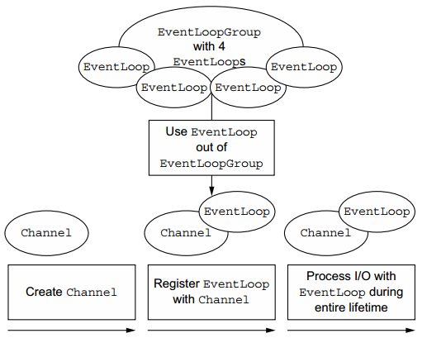

2020-05-25 | Netty高性能体现在哪些方面？
 |  |  | 传输：IO模型在很大程度上决定了框架的性能，相比于bio，netty建议采用异步通信模式，因为nio一个线程可以并发处理N个客户端连接和读写操作，这从根本上解决了传统同步阻塞IO一连接一线程模型，架构的性能、弹性伸缩能力和可靠性都得到了极大的提升。正如代码中所示，使用的是NioEventLoopGroup和NioSocketChannel来提升传输效率。 协议：采用什么样的通信协议，对系统的性能极其重要，netty默认提供了对Google Protobuf的支持，也可以通过扩展Netty的编解码接口，用户可以实现其它的高性能序列化框架。 线程：netty使用了Reactor线程模型，但Reactor模型不同，对性能的影响也非常大，下面介绍常用的Reactor线程模型有三种，分别如下： Reactor单线程模型：单线程模型的线程即作为NIO服务端接收客户端的TCP连接，又作为NIO客户端向服务端发起TCP连接，即读取通信对端的请求或者应答消息，又向通信对端发送消息请求或者应答消息。理论上一个线程可以独立处理所有IO相关的操作，但一个NIO线程同时处理成百上千的链路，性能上无法支撑，即便NIO线程的CPU负荷达到100%，也无法满足海量消息的编码、解码、读取和发送，又因为当NIO线程负载过重之后，处理速度将变慢，这会导致大量客户端连接超时，超时之后往往会进行重发，这更加重了NIO线程的负载，最终会导致大量消息积压和处理超时，NIO线程会成为系统的性能瓶颈。 Reactor多线程模型：有专门一个NIO线程用于监听服务端，接收客户端的TCP连接请求；网络IO操作(读写)由一个NIO线程池负责，线程池可以采用标准的JDK线程池实现。但百万客户端并发连接时，一个nio线程用来监听和接受明显不够，因此有了主从多线程模型。 主从Reactor多线程模型：利用主从NIO线程模型，可以解决1个服务端监听线程无法有效处理所有客户端连接的性能不足问题，即把监听服务端，接收客户端的TCP连接请求分给一个线程池。因此，在代码中可以看到，我们在server端选择的就是这种方式，并且也推荐使用该线程模型。在启动类中创建不同的EventLoopGroup实例并通过适当的参数配置，就可以支持上述三种Reactor线程模型。

2020-05-26 | Netty跟Java NIO有什么不同，为什么不直接使用JDK NIO类库？
 |  |  | NIO的类库和API繁杂，使用麻烦，你需要熟练掌握Selector,ServerSocketChannel、SocketChannel、ByteBuffer等。 需要具备其他的额外技能做铺垫，例如熟悉Java多线程编程。这是因为NIO编程涉及到Reactor模式，你必须对多线程和网络编程非常熟悉，才能写出高质量的NIO程序。 可靠性能力补齐，工作量和难度非常大。例如客户端面临断连重连、网络闪断、半包读写、失败缓存、网络拥塞和异常码流的处理等问题，NIO编程的特点是功能开发相对容易，但是可靠性能力补齐的工作量和难度都非常大。 JDK NIO的BUG，例如epoll bug，它会导致Selector空轮询，最终导致CPU 100%。官方验证例子基于以上原因，在大多数场景下，不建议直接使用JDK的NIO类库，除非你精通NIO编程或者有特殊的需求。在绝大多数的业务场景中，我们可以使用NIO框架Netty来进行NIO编程，它既可以作为客户端也可以作为服务端，同时支持UDP和异步文件传输，功能非常强大。 Netty特性总结如下： API使用简单，开发门槛低 功能强大，预置了多种编解码功能，支持多种主流协议 定制能力强，可以通过ChannelHandler对通信框架进行灵活地扩展 性能高，通过与其他业界主流的NIO框架对比，Netty的综合性能最优 成熟、稳定，Netty修复了已经发现的所有JDK NIO BUG，业务开发人员不需要再为NIO的BUG而烦恼 社区活跃，版本迭代周期短，发现的BUG可以被及时修复，同时更多的新功能会加入 经历了大规模的商业应用考验，质量得到验证。

 | 说说Netty的执行流程？
 |  |  | 创建ServerBootStrap实例 设置并绑定Reactor线程池：EventLoopGroup，EventLoop就是处理所有注册到本线程的Selector上面的Channel 设置并绑定服务端的channel 创建处理网络事件的ChannelPipeline和handler，网络时间以流的形式在其中流转，handler完成多数的功能定制：比如编解码 SSl安全认证 绑定并启动监听端口 当轮训到准备就绪的channel后，由Reactor线程：NioEventLoop执行pipline中的方法，最终调度并执行channelHandler

